在庫調整照会
１、画面初期化

１.1、パラメータが付いています
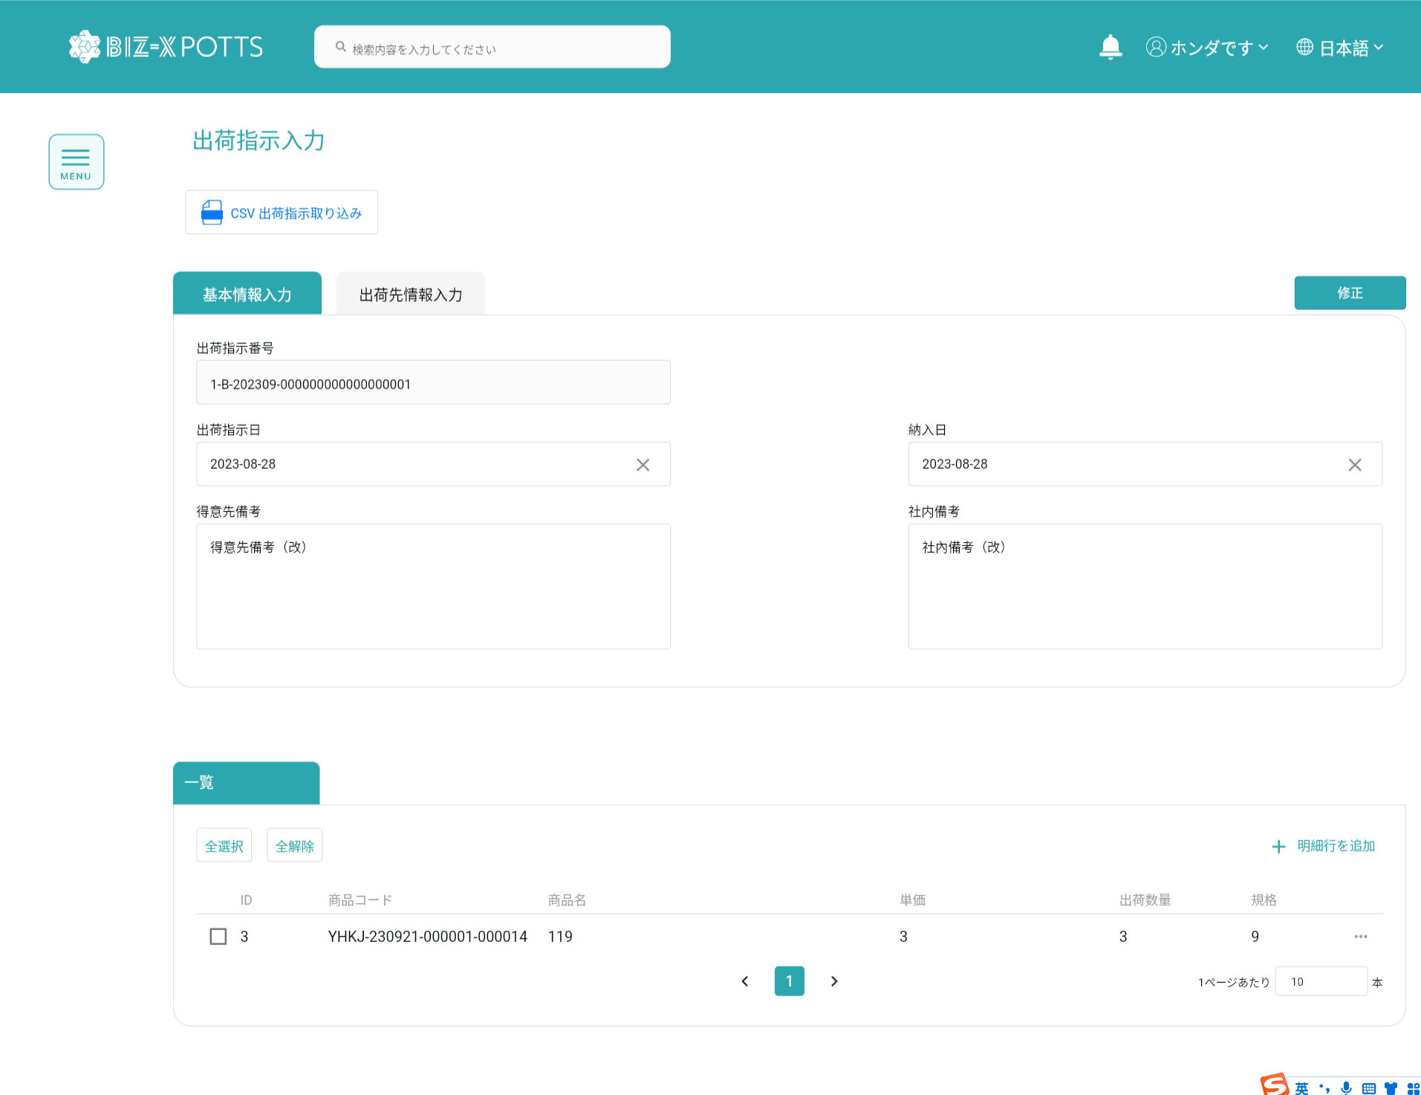

１.2、パラメータを持っていない場合です
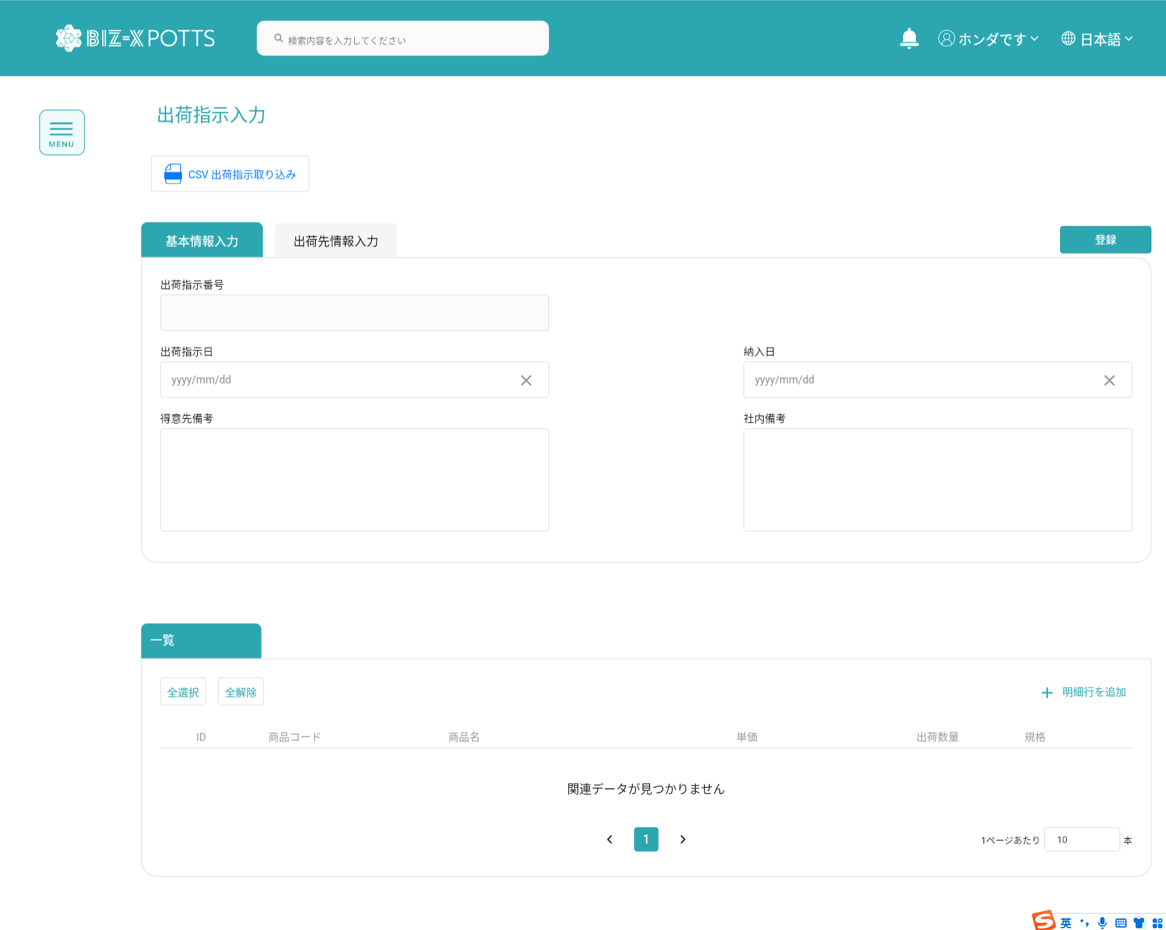

2、csv导入数据
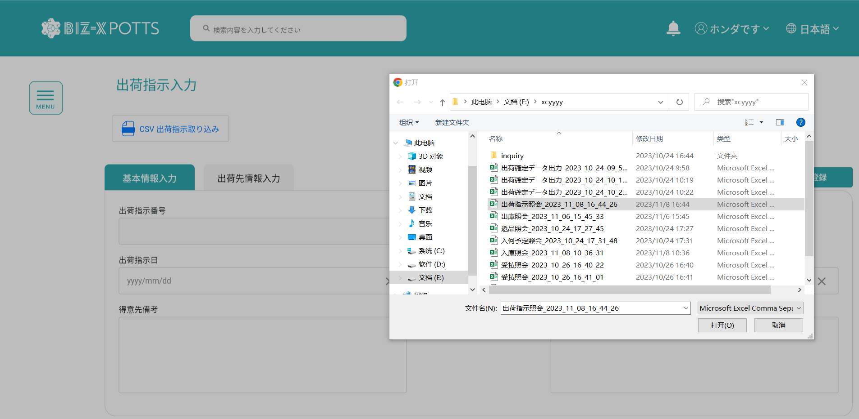

CSVに基づいて出荷指示データをインポートします。データが統合されていない場合は【取込みエラフ】フィールドを更新する

3、Tap切り替えます

3.1、基本情報入力

力の入ったデータです

3.2、出荷先情報入力
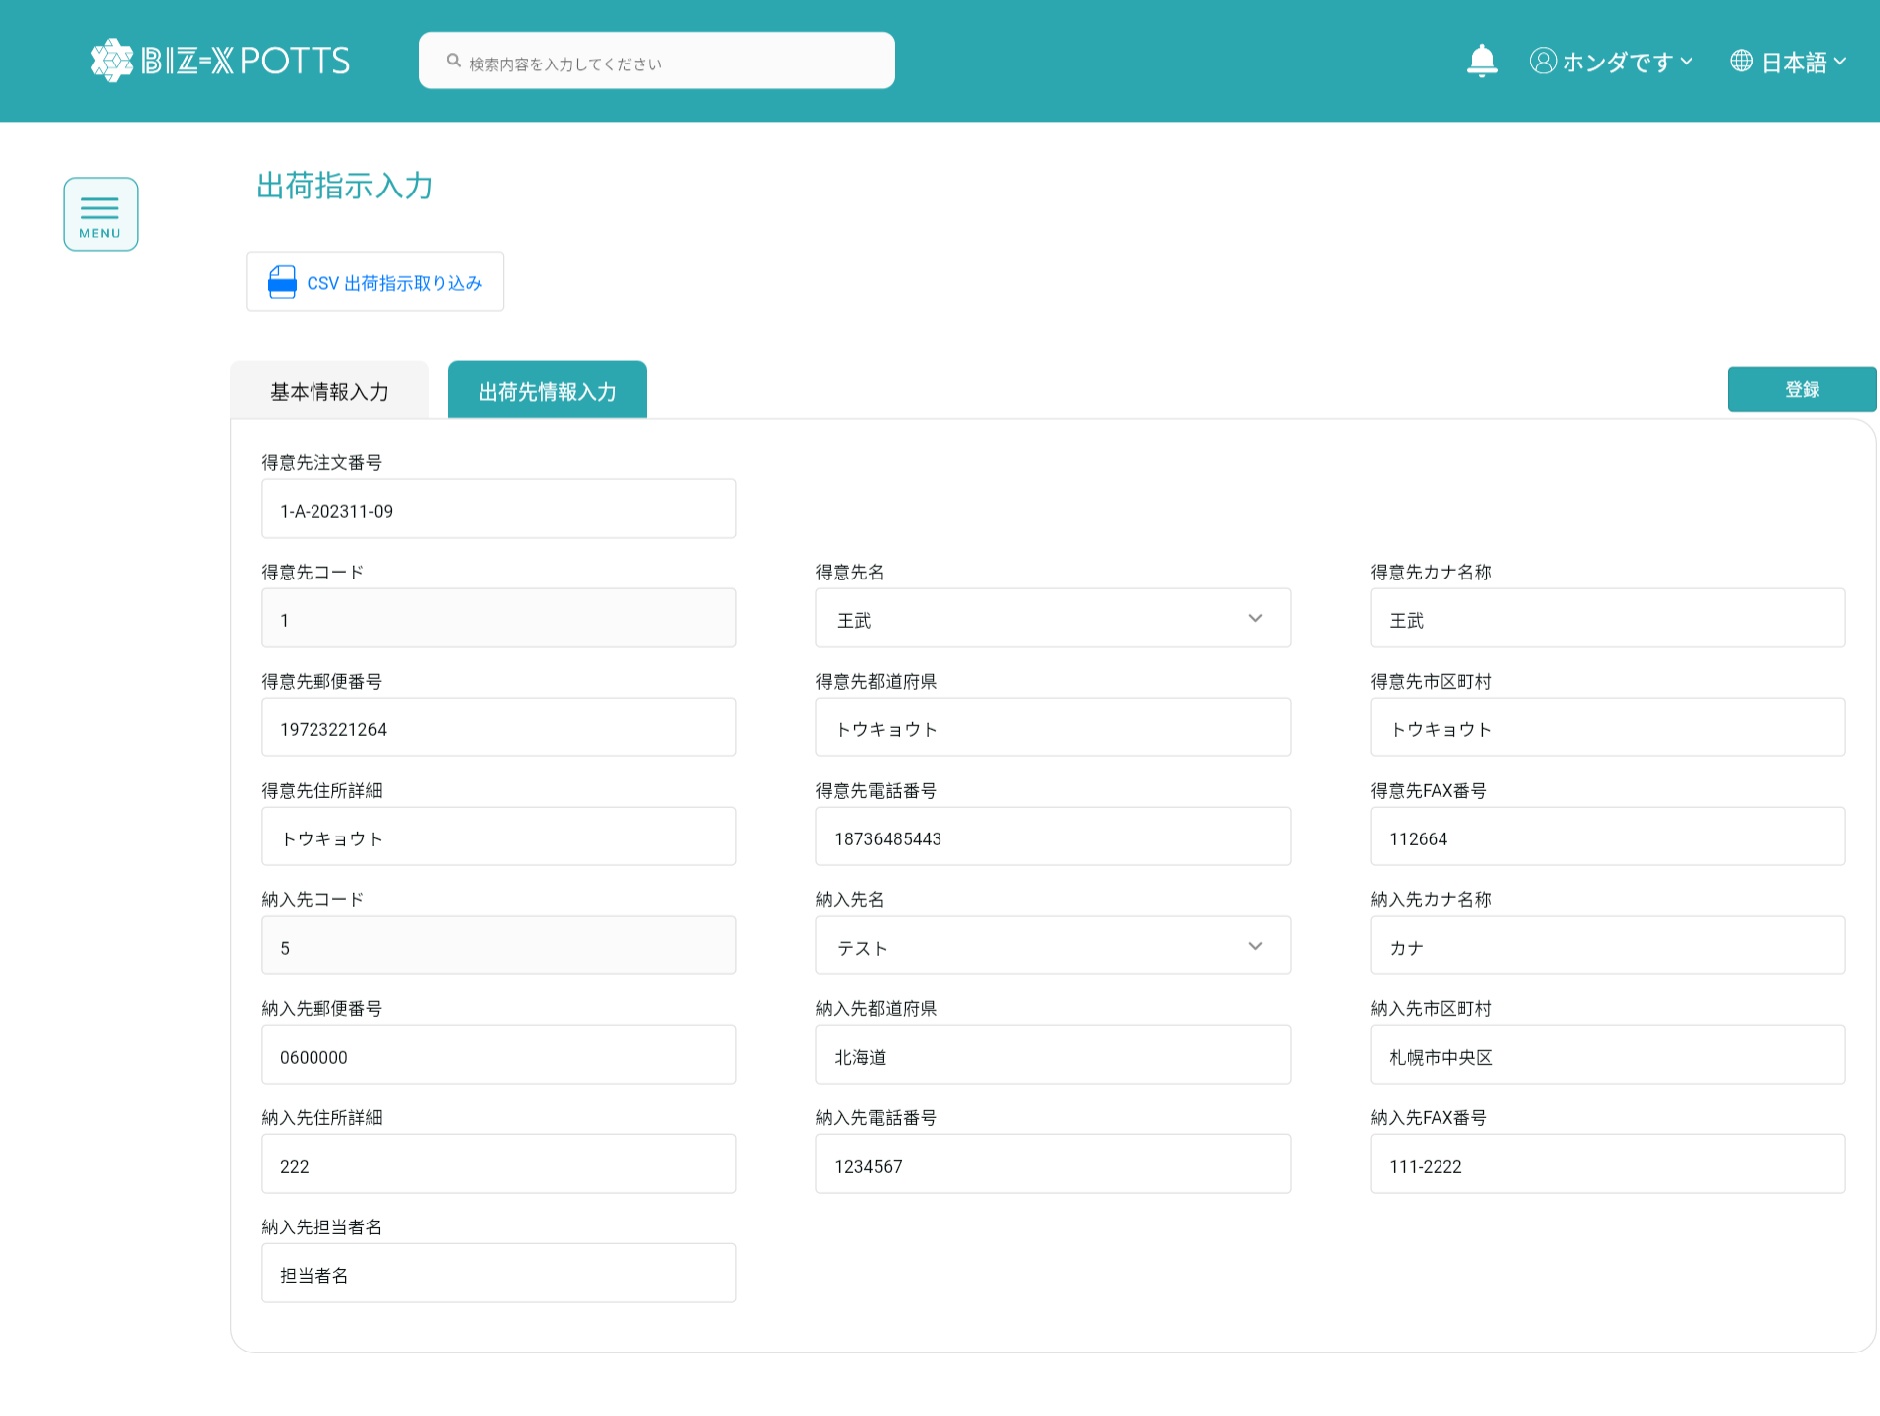

力の入ったデータです

4、登录

4.1、出荷指示番号が空
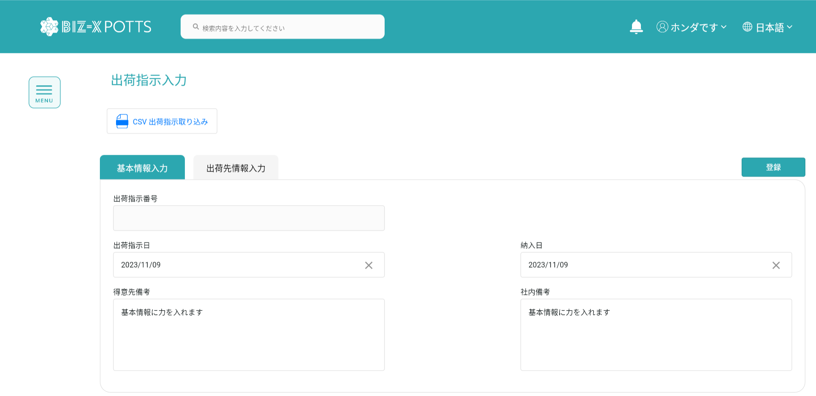

基本情報で、出荷指示番号が空の場合は新規データ挿入

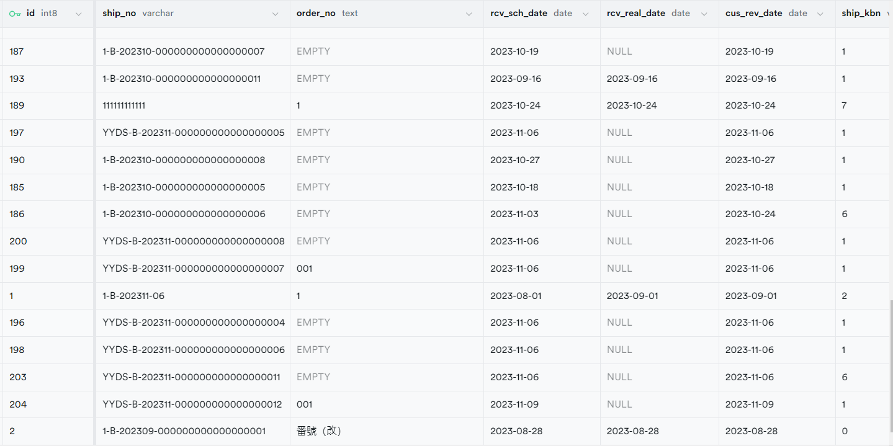

登録前です

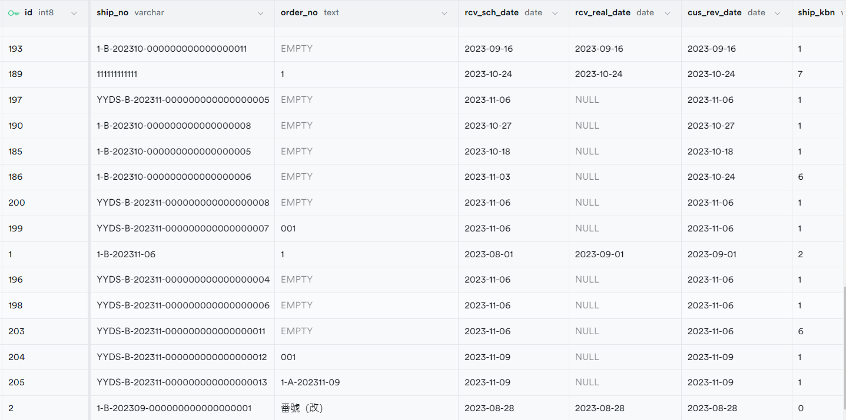

登録します

4.2、出荷指示番号が空
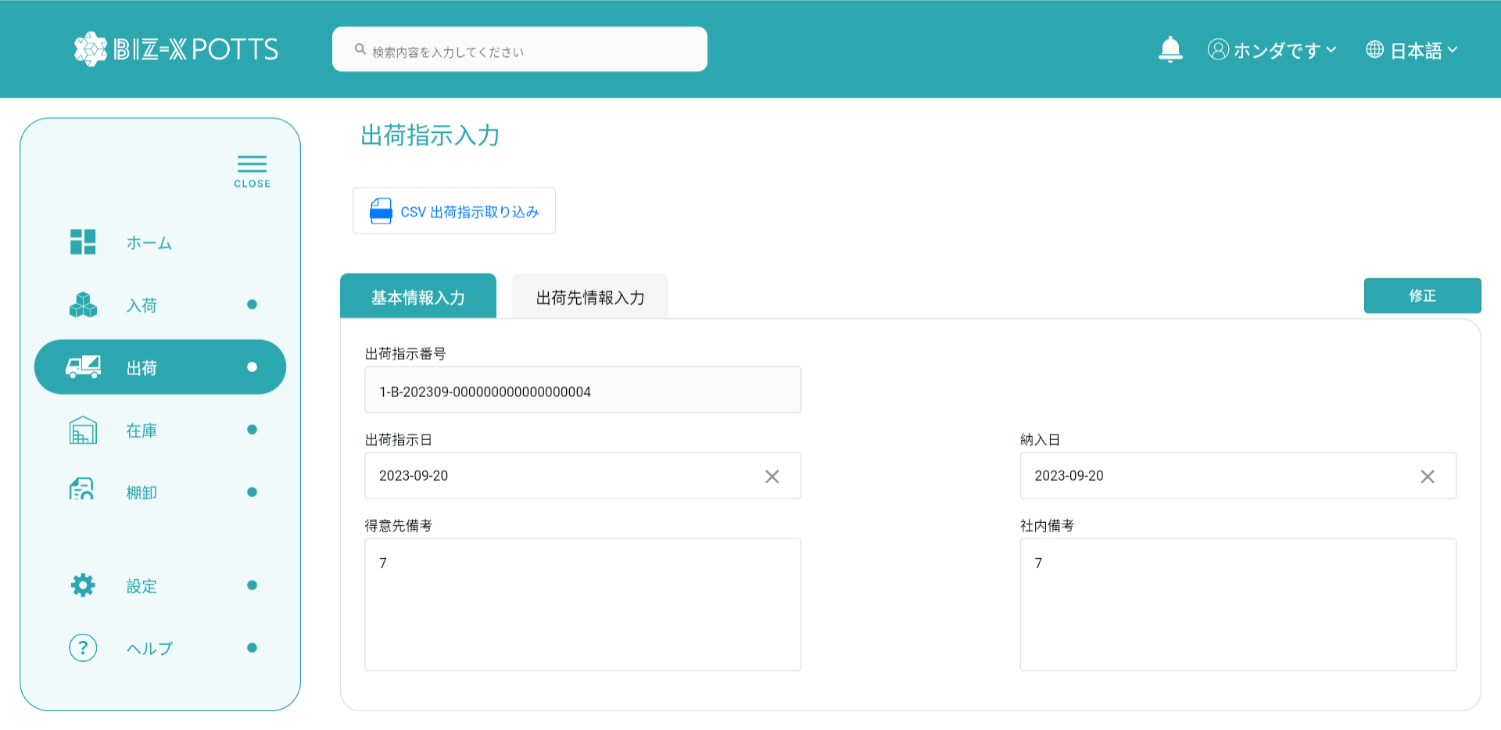

基本情報で、出荷指示番号が空でない場合は修正データです。

修正前です



修正します。

修正前です

修正します。

5、全選択、全解除
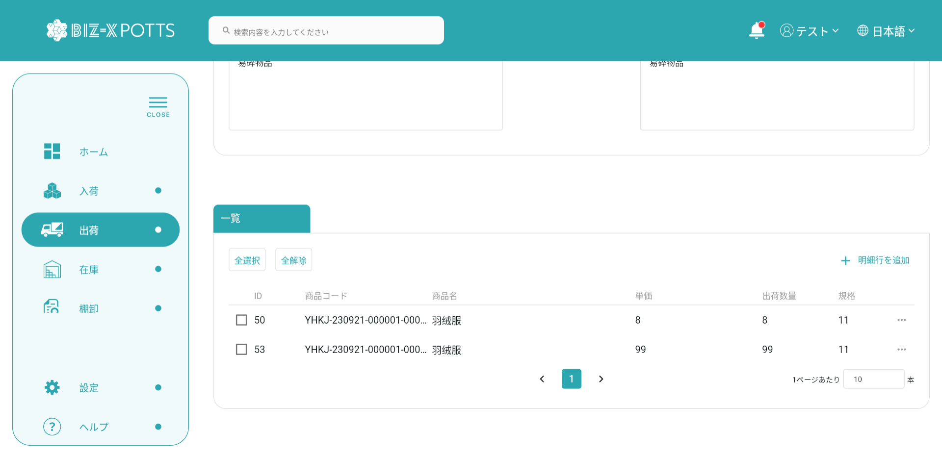



6、明细行追加

データ挿入をキャンセルします
挿入データを決定します
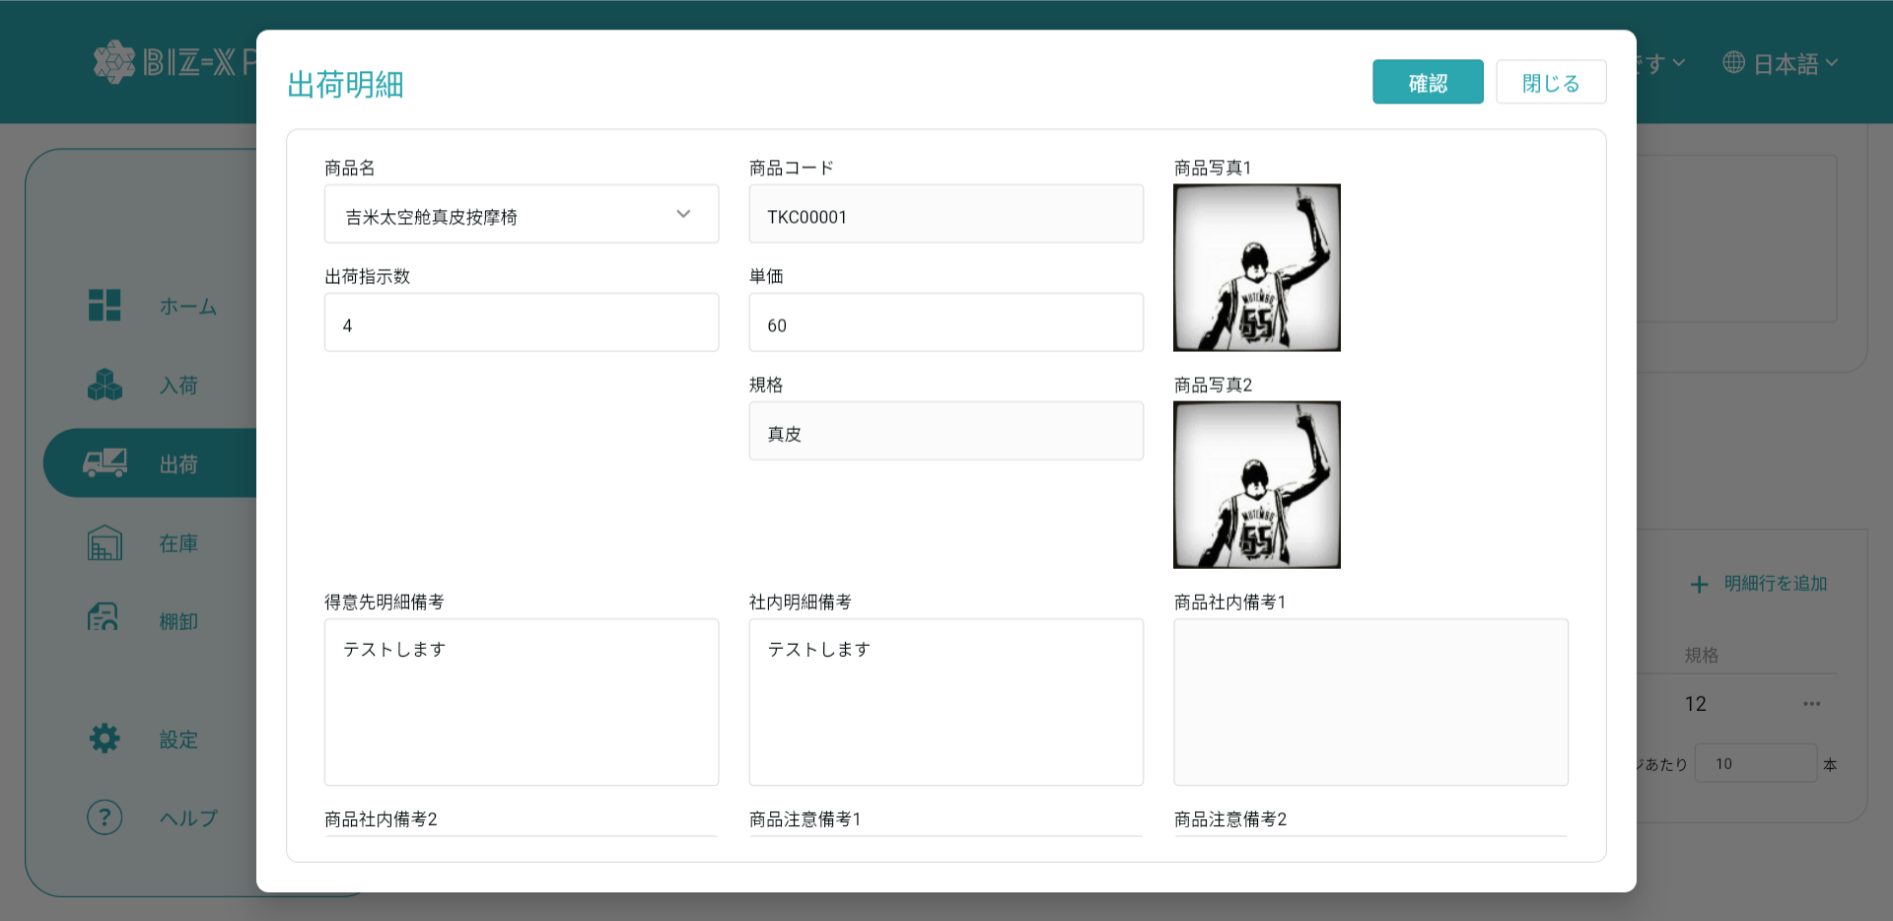

入力されたデータに応じて、明細行データが1つ追加されます。

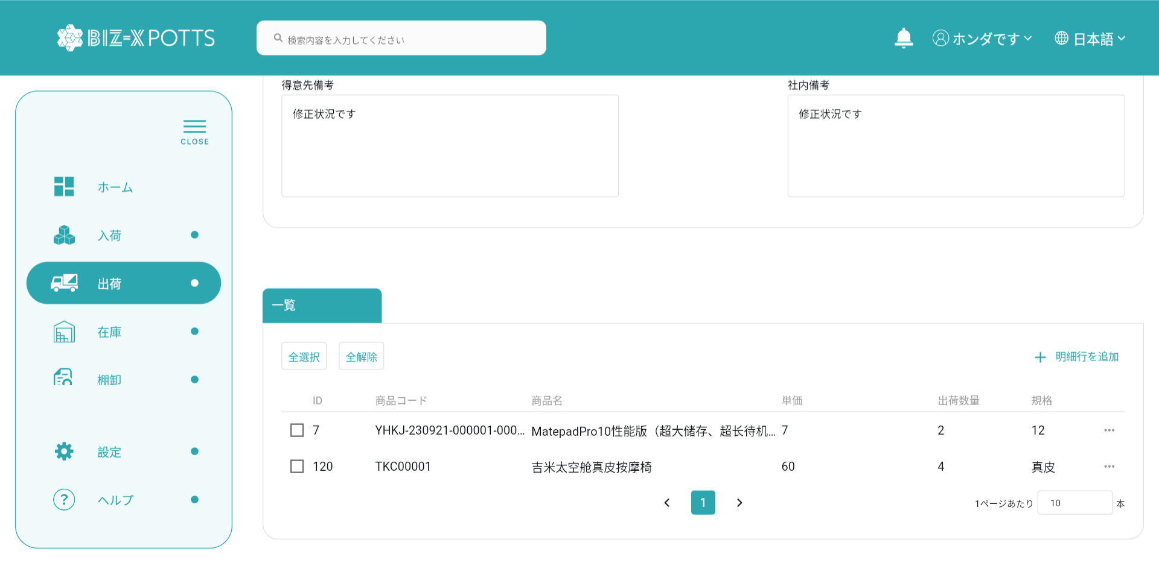

挿入に成功したデータです

7、出荷明细
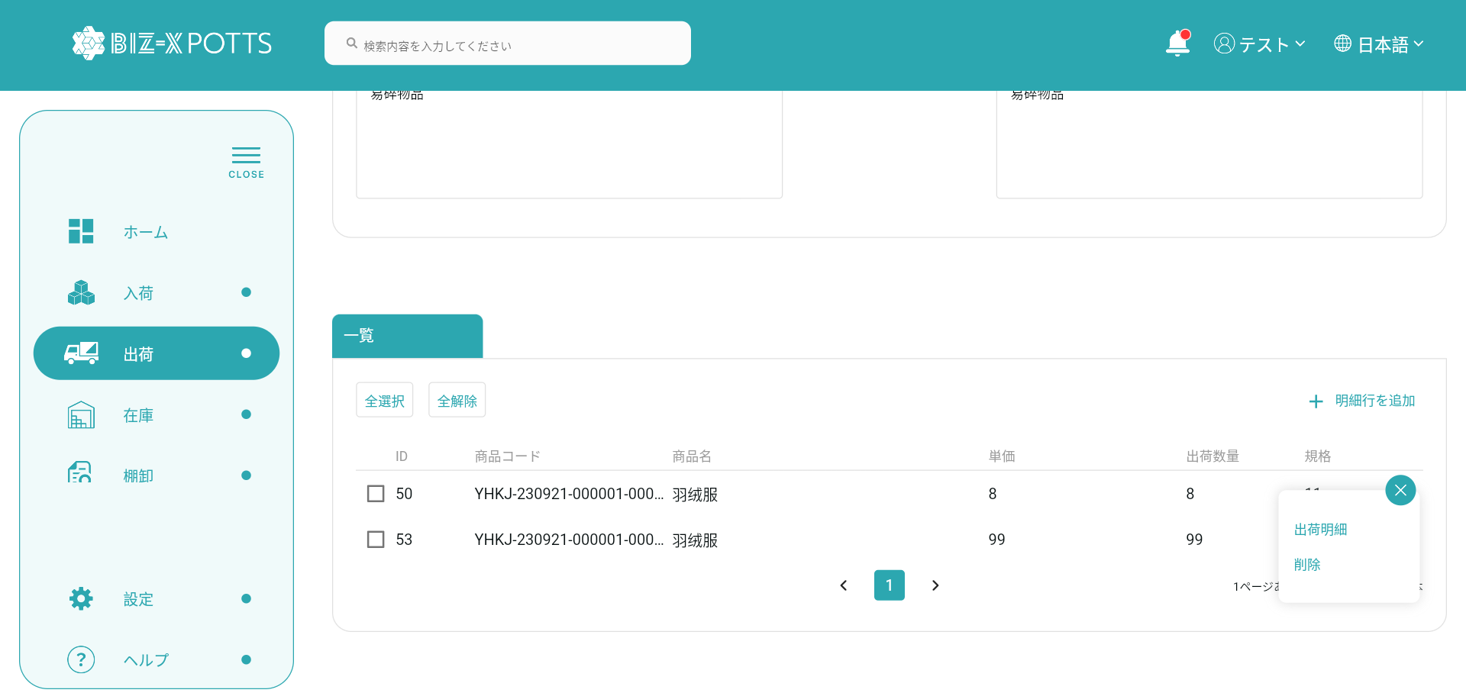

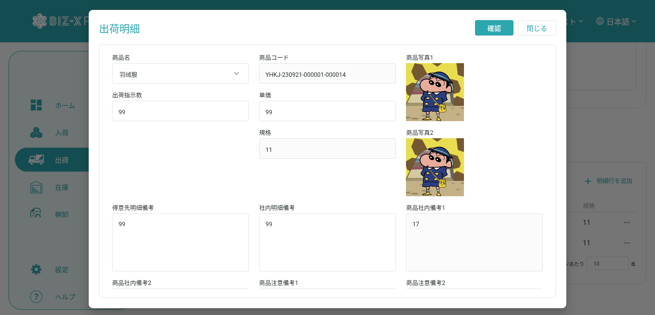

修正： 明细データです入力

8、删除
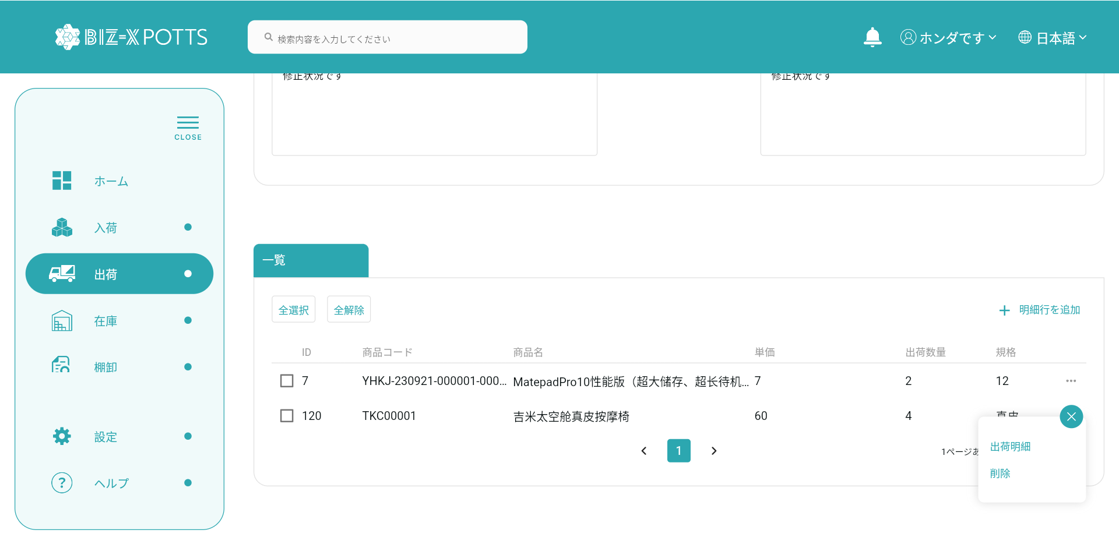

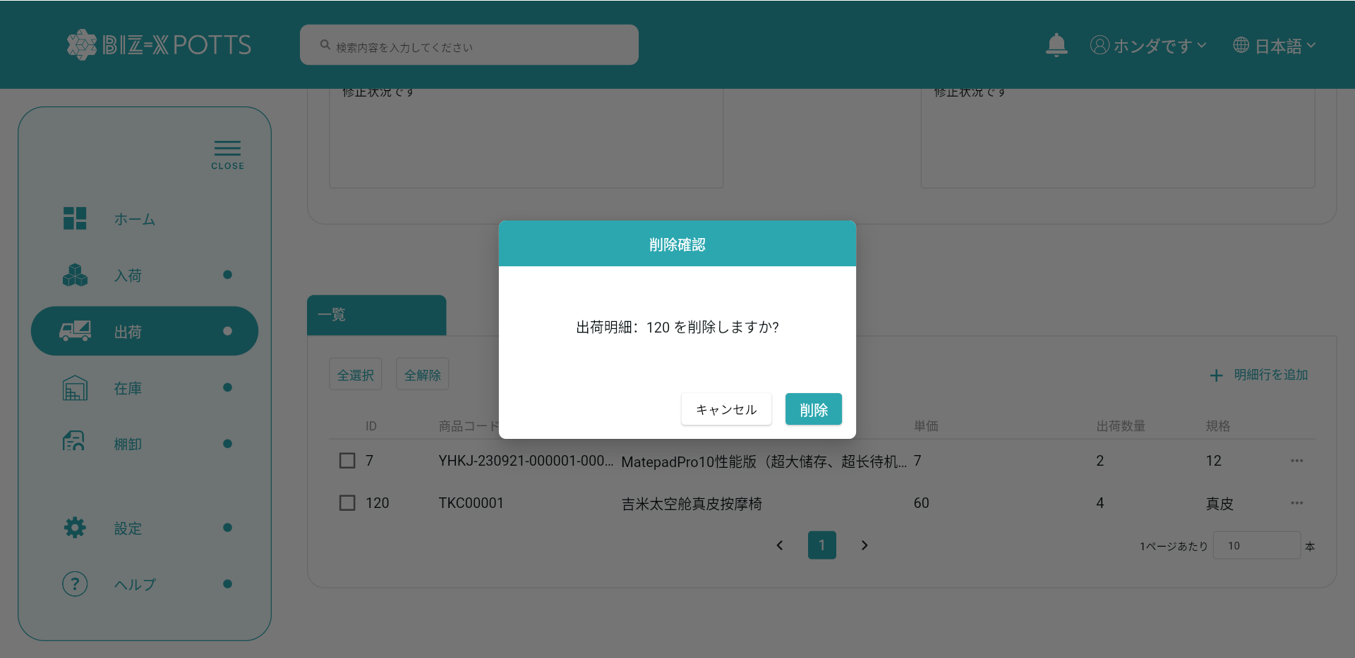

キャンセルをクリックして窓を閉めます。

選定データを削除します

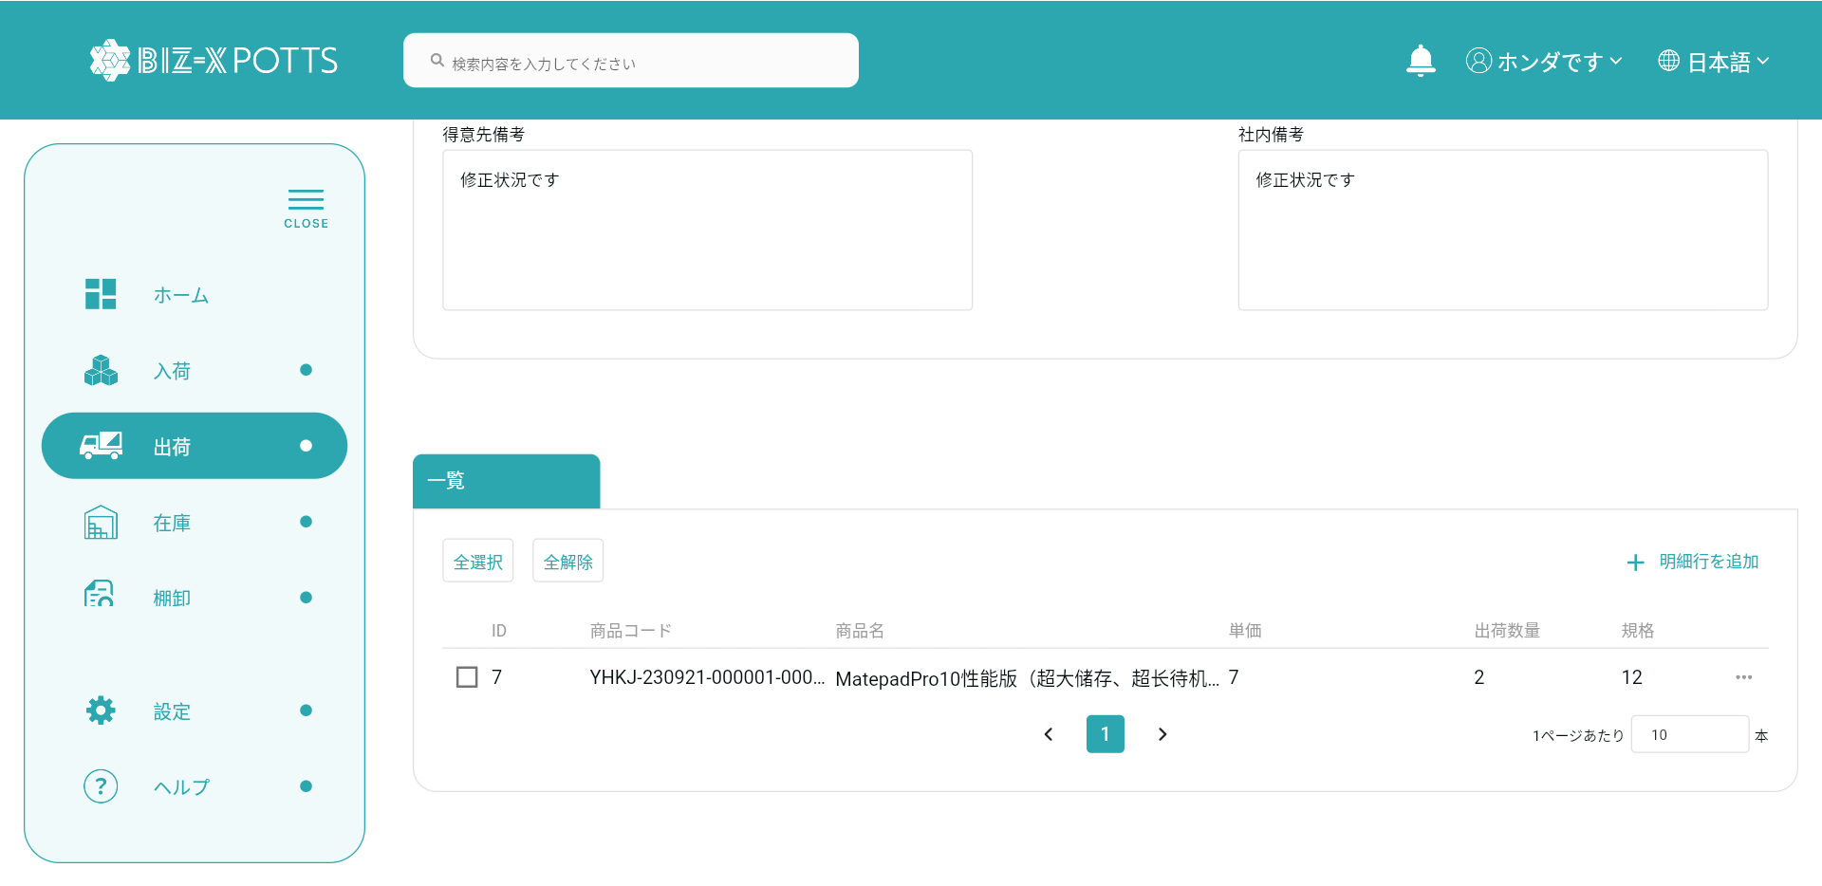

削除に成功したデータです

